Трикотаж
 |  |  |  | info@likadress.ru | К оплате: | 0.00 руб
 |  | Прайс-каталог | 8-800-250-95-37

 |  | производителя трикотажа LikaDress.ru |  | ул. Наговицыной-Икрянистовой, д. 6
 |  | 01.03.2024 13:50 |  | г. Иваново, Россия, 153002
Фотография | Артикул | Название | Ссылка на сайт | Размер | От 1 шт | Цена со скидкой от 1 шт | от 3000р | Цена со скидкой от 3000р | от 25000р | Цена со скидкой от 25000р | от 45000р | Цена со скидкой от 45000р | Заказ, шт | Сумма
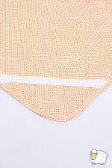 | 978 | Наматрацник овеч/ш 160*200 Арт. 978 | https://likadress.ru/catalog/odeyala/~namatracniki_ovechsh_160200_978 | 160*200 | 2,898.00 руб | Без скидки | 2,898.00 руб | Без скидки | 2,754.00 руб | Без скидки | 2,609.00 руб | Без скидки | 0 | 0.00 руб

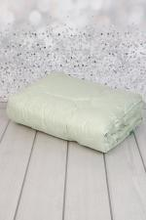 | 975 | Одеяло Бамбук 2,0 Арт. 975 | https://likadress.ru/catalog/odeyala/~odeyalo_bambuk_20__975 | 2,0 | 3,312.00 руб | 2,318.00 руб | 3,312.00 руб | 2,318.00 руб | 3,147.00 руб | 2,203.00 руб | 2,981.00 руб | 2,087.00 руб | 0 | 0.00 руб

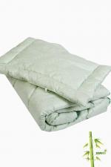 | 1120 | Набор Бамбук одеяло+подушка дет. Арт. 1120 | https://likadress.ru/catalog/odeyala/~nabor_bambuk_odeyalopodushka_det_1120 | дет комп | 2,070.00 руб | 1,449.00 руб | 2,070.00 руб | 1,449.00 руб | 1,967.00 руб | 1,377.00 руб | 1,863.00 руб | 1,304.00 руб | 0 | 0.00 руб

 | 1541 | Одеяло Бамбук 1,5 Арт. 1541 | https://likadress.ru/catalog/odeyala/~odeyalo_bambuk_15__1541 | 1,5 | 2,732.00 руб | 1,912.00 руб | 2,732.00 руб | 1,912.00 руб | 2,596.00 руб | 1,817.00 руб | 2,459.00 руб | 1,721.00 руб | 0 | 0.00 руб

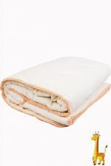 | 9807 | Одеяло Жираф 2,0 2 Арт. 9807 | https://likadress.ru/catalog/odeyala/~odeyalo_zhiraf_20____2 | 2,0 | 2,295.00 руб | Без скидки | 1,500.00 руб | Без скидки | 1,425.00 руб | Без скидки | 1,350.00 руб | Без скидки | 0 | 0.00 руб

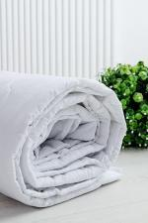 | 9723 | Одеяло стеганое облегченное 1,5 Арт. 9723 | https://likadress.ru/catalog/odeyala/~odeyalo_steganoe_oblegchennoe_15_ | 1,5 | 2,066.00 руб | Без скидки | 1,350.00 руб | Без скидки | 1,283.00 руб | Без скидки | 1,215.00 руб | Без скидки | 0 | 0.00 руб

 | 9720 | Одеяло стеганое облегченное евро Арт. 9720 | https://likadress.ru/catalog/odeyala/~odeyalo_steganoe_oblegchennoe_evro | евро | 2,885.00 руб | Без скидки | 1,885.00 руб | Без скидки | 1,791.00 руб | Без скидки | 1,697.00 руб | Без скидки | 0 | 0.00 руб

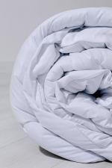 | 9719 | Одеяло стеганое утяжеленное евро Арт. 9719 | https://likadress.ru/catalog/odeyala/~odeyalo_steganoe_utyazhelennoe_evro | евро | 3,328.00 руб | Без скидки | 2,175.00 руб | Без скидки | 2,067.00 руб | Без скидки | 1,958.00 руб | Без скидки | 0 | 0.00 руб

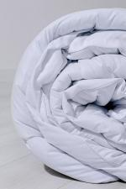 | 9718 | Одеяло стеганое утяжеленное 2,0 Арт. 9718 | https://likadress.ru/catalog/odeyala/~odeyalo_steganoe_utyazhelennoe_20_ | 2,0 | 2,885.00 руб | Без скидки | 1,885.00 руб | Без скидки | 1,791.00 руб | Без скидки | 1,697.00 руб | Без скидки | 0 | 0.00 руб

 | 9717 | Одеяло стеганое утяжеленное 1,5 Арт. 9717 | https://likadress.ru/catalog/odeyala/~odeyalo_steganoe_utyazhelennoe_15_ | 1,5 | 2,510.00 руб | Без скидки | 1,640.00 руб | Без скидки | 1,558.00 руб | Без скидки | 1,476.00 руб | Без скидки | 0 | 0.00 руб

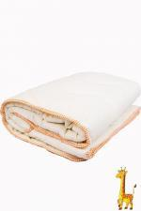 | 1549 | Одеяло Жираф евро Арт. 1549 | https://likadress.ru/catalog/odeyala/~odeyalo_zhiraf_evro_1549 | евро | 3,726.00 руб | 2,608.00 руб | 3,726.00 руб | 2,608.00 руб | 3,540.00 руб | 2,478.00 руб | 3,354.00 руб | 2,348.00 руб | 0 | 0.00 руб

 | 1366 | Одеяло Жираф 2,0 Арт. 1366 | https://likadress.ru/catalog/odeyala/~odeyalo_zhiraf_20_1366 | 2,0 | 2,898.00 руб | 2,029.00 руб | 2,898.00 руб | 2,029.00 руб | 2,754.00 руб | 1,928.00 руб | 2,609.00 руб | 1,826.00 руб | 0 | 0.00 руб

 | 1125 | Одеяло Жираф 1,5 Арт. 1125 | https://likadress.ru/catalog/odeyala/~odeyalo_zhiraf_15__1125 | 1,5 | 2,470.00 руб | 1,729.00 руб | 2,470.00 руб | 1,729.00 руб | 2,347.00 руб | 1,643.00 руб | 2,223.00 руб | 1,556.00 руб | 0 | 0.00 руб

